规范
excel基本规范
注释 | 通用规范适用于大多excel，具体到不同协议可在通用规范基础上添加新列。以动环为例
适用范围 | 类型 | 说明 | 范例
通用规范 | （列）偏移地址 | 十六进制地址以0x开头 | 0x0000
 | （列）配置项中文名 | 中文名 | PCS的ID号
 | （列）配置项英文名 | 1.寄存器英文名需遵守c语言变量命名规则，下划线连接，不可以数字开头，无空格，半角小写。用h16b和l16b标志高16位和低16位 | accum_chg_energy_h16b
 |  | 2.比特位英文名规则：Bit + 数字 + : + 寄存器英文名 + . + 比特名 | Bit0:rack_enable_status_l16b.rack1
 |  | 3.若有预留寄存器，或内部db没有对应，英文名用reserve+数字的形式表示 | reserve1
 |  | 4.英文名需保证表内唯一
 | （列）中文使用说明 | 若分比特，表示比特中文名 | Bit0: 主控1通讯故障
 | （列）说明 | 以{值: 中文, 值:中文}的格式说明寄存器内容的实际含义，值为十进制 | {0: 正常, 1: 报警}
 | （列）英文使用说明 | 若分比特，表示比特英文名
 | （列）数值格式 | 内部db中，0为无符号整数，-0为有符号整数
 |  | 协议中，u表示无符号，s有符号，f为float，bcd表示BCD编码，全部小写 | u16, s16
 | （列）单位系数 | 若不填默认为1 | 单位系数0.1，单位%，实际表示‰
 | （列）单位 | 若无单位不用填，不要填如-，/这样的符号。
 | （列）数量number | 用于表示同一类型的数量，默认为1，表示类似单体电压的情况时填实际数量 | 若有512个单体电压，填512
 | （列）是否可写 | 1表示可写，0为不可写
 | 表注释 | 分为两行，一行为行名，一行直接添加注释 | 此sheet注释范例
 | 弃用 | 加横线划去，配置项英文名置为reserve
 | 大小端 | 统一大端，数据的高位放在低地址空间，数据的低位放在高地址空间 | 如图1
 | 其余 | 大小写统一，如填写type时u16和u16统一u16。
 | 寄存器与多个比特对应 | 寄存器用合并单元格，比特在该合并单元格右分行 | 如图1
动环附加规范 | （列）步长 | 表示一个对外配置项包含的内部寄存器数，数值格式u16用1表示，s32用2表示 | 如系统总电流，一个对外寄存器对应两个内部db
 | （列）BlockID | 由EMG MQTT MSG List表定义，详见相应设备Def后缀表。0x开头，十六进制表示
 | （列）设备地址 | 设备地址，根据点表配置。十进制表示
 | （列）偏移 | 相对内部db基地址的偏移，内部db基地址详见MODBUS IO List的Power Env Supervision(default)子表。十进制表示 | 如图3
 | 设备名 | 按照如图所示"配置项英文名"命名 | 如图3
 | 表名 | 所由动环信息以Env开头，首字母大写，定义表额外带Def后缀 | 如图4
 | 结构 | 以EMG MQTT MSG List表为例，每一种设备有两张表。其中一张带Def后缀，定义了设备的BlockID等信息，另一张为详细信息 | 如图2

图1
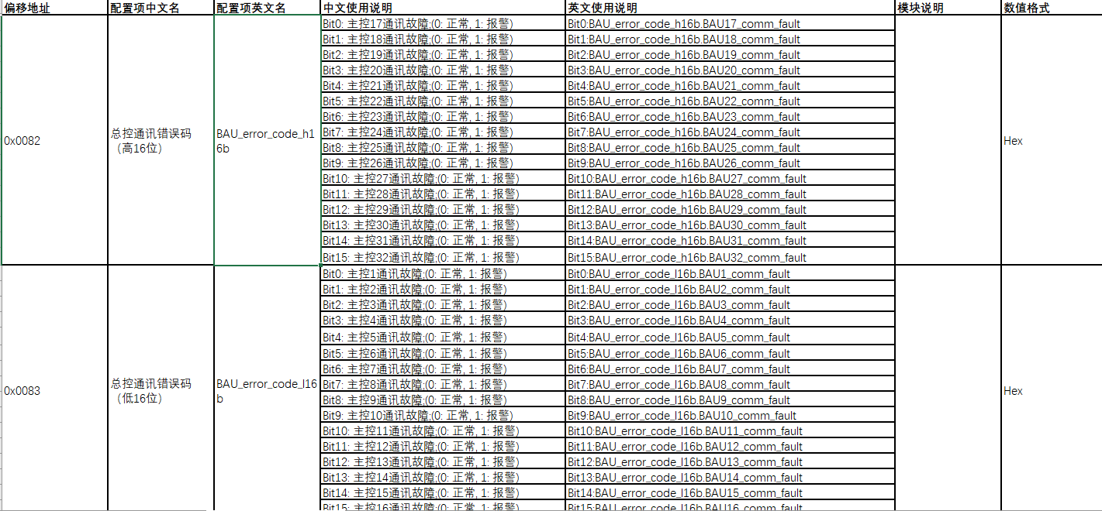

图2

图3

图4

